Додаток №1
 |  |  |  |  |  | Додаток №1 до Запиту №2796АР
 | Форма цінової пропозиції

(Назва Учасника), надає свою пропозицію щодо участі у місцевій закупівлі нош медичних АB10
Відомості про підприємство

Відомості про особу (осіб), які уповноважені представляти інтереси Учасника

№ п/п | Технічні характеристики та опис |  |  | ОВ | Кількість | Ціна, за одиницю, (з урахуванням всіх податків і зборів) * | Вартість, грн., (з урахуванням всіх податків і зборів) *

 | Запит**
 | Назва | Характеристики | Пропозиція (вказати модель (торгову марку), виробника, параметри та характеристики продукції) | Запит | Запит
1 | Носилки медичні АB10 | 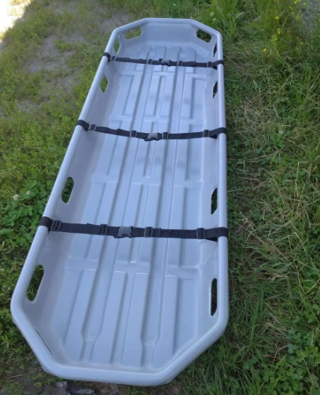 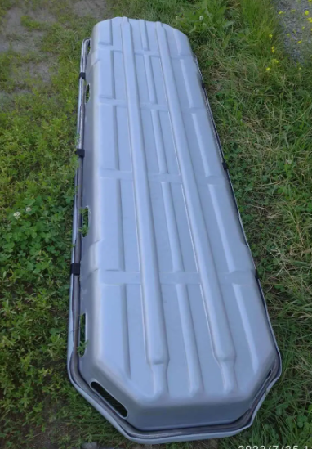 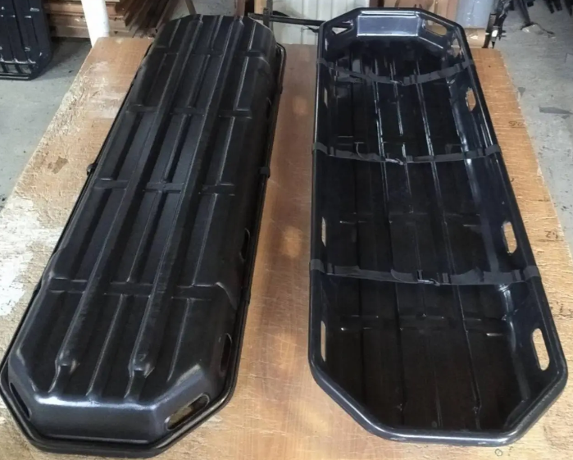 Характеристики: Розмір: 205 × 61 × 15 см Вага: 10,5 кг Максимальне навантаження: 180 кг Матеріал: ударостійкий пластик + металевий оцинкований каркас Комплектація: 3 ремені безпеки. Носилки пройшли статичні та динамічні випробування та витримують максимальне рівномірне навантаження до 180 кг, що підтверджує їхню безпечність і професійний рівень. |  | шт | 10 | 0.00 ₴ | 0.00 ₴

Всього вартість пропозиції грн* |  |  |  |  |  | 0.00 ₴
* Товариство Червоного Хреста України є громадською неприбутковою організацією і просить надати максимальні знижки на товари, вказані у тендерній пропозиції.
** Закупівля відбувається одним лотом
Примітка: вартість одиниці продукції та загальну вартість пропозиції потрібно заповнювати у гривнях, зазначаючи цифрове значення, яке має не більше двох знаків після коми. Товар має бути упаковано таким чином, щоб унеможливити його втрату цілісності та функціональних властивостей під час транспортування до місця поставки та його розвантажування/

Умови оплати: _________________ (прописати)
Термін доставки з дати підписання договору: _________________ (календарних днів, прописати)
Ми погоджуємось, що всі витрати, пов’язані з доставкою товару, завантажувально-розвантажувальними роботами, здійснюються за рахунок Постачальника.с.Чайки, Київська обл., (точна адреса буде надана переможцю перед заключенням договору).
Ми ознайомлені та погоджуємося з Умовами типового Договору ТЧХУ (Додаток №2 до Запиту).
Ми погоджуємося з умовами, що Замовник має право розділити дану закупівлю між декількома постачальниками за умови наявності більш вигідних умов на різні позиції.
Ми погоджуємося з умовами, що Замовник має право самостійно змінювати обсяги закупівлі в залежності від наявного фінансування до підписання договору.
Ми погоджуємося з умовами, що Ви можете відхилити нашу чи всі надані пропозиції, та розуміємо, що Ви не обмежені у прийнятті будь-якої іншої пропозиції з більш вигідними для Вас умовами.
Ми погоджуємось зафіксувати цінову пропозицію протягом 90 днів календарних днів з моменту подачі
Подаючи свою пропозицію ми підтверджуємо повну комплектацію та відповідність умовам зазначеним у Оголошенні.
Учасники повинні надсилати тендерні пропозиції з підписом і печаткою

 | Керівник організації/ФОП:____________________________ ( ____________________)
 | МП підпис ПІБ

